様式54_中間報告
黄色のセルのみ記入してください。 このシートは中間報告の際に使用するものです。年度末報告の際は、「様式54_年度末報告」シートを使用してください。
経理様式54
令和5年度 マッチングファンド状況確認報告書 中間報告
 |  |  |  | 令和5年9月30日現在
国立研究開発法人科学技術振興機構 御中

 | プロジェクトリーダー
 | 機関の所在地
 | 機 関 名
 | 部 署 ・ 職 名
 | 氏 名

 | 契 約 番 号
 | 研 究 タイプ | 研究成果最適展開支援プログラム シーズ育成タイプ
 | 研 究 領 域 | その他
 | 研 究 題 目

当事業年度のマッチングファンドの状況は以下の通り。 |  |  | （円）
機関名 |  | 委託研究費 | 自己資金 | ﾏｯﾁﾝｸﾞ 係数 | 企業負担額
企業等

大学等 |  |  | - | - | -
 |  |  | - | - | -
 |  |  | - | - | -
 |  |  | - | - | -
合計 |  | 0 | 0 |  | 0

過年度マッチング超過額

マッチング過不足 (企業負担額合計) + (過年度ﾏｯﾁﾝｸﾞ超過額) - (委託研究費合計) |  | 0
 |  | OK

備考 |  |  |  |  | ＪＳＴ使用欄

【230401】

様式54_年度末報告
黄色のセルのみ記入してください。 このシートは年度末報告の際に使用するものです。中間報告の際は、「様式５4_中間報告」シートを使用してください。
経理様式54
令和5年度 マッチングファンド状況確認報告書
 |  |  |  | 令和6年3月31日現在
国立研究開発法人科学技術振興機構 御中

 | プロジェクトリーダー
 | 機関の所在地
 | 機 関 名
 | 部 署 ・ 職 名
 | 氏 名

 | 契 約 番 号
 | 研 究 タイプ | 研究成果最適展開支援プログラム シーズ育成タイプ
 | 研 究 領 域 | その他
 | 研 究 題 目

当事業年度のマッチングファンドの状況は以下の通り。 |  |  | （円）
機関名 |  | 委託研究費 | 自己資金 | ﾏｯﾁﾝｸﾞ 係数 | 企業負担額
企業等

大学等 |  |  | - | - | -
 |  |  | - | - | -
 |  |  | - | - | -
 |  |  | - | - | -
合計 |  | 0 | 0 |  | 0

過年度マッチング超過額

マッチング過不足 (企業負担額合計) + (過年度ﾏｯﾁﾝｸﾞ超過額) - (委託研究費合計) |  | 0
 |  | OK

備考 |  |  |  |  | ＪＳＴ使用欄

【230401】

記載例
経理様式５３ 「 令和5年度 自己資金支出実績報告書 中間報告 」
令和5年度 マッチングファンド状況確認報告書
【委託研究費】 契約書の「マッチングファンド計画」の表に記載されている金額を記入してください。
【自己資金】 経理様式５３「自己資金支出実績報告書 中間報告」の合計（D）に記載されている金額（右図①）を記入してください。
□□株式会社

①
中間報告のとき

経理様式１ 「 令和5年度 委託研究実績報告書（兼収支決算報告書） 」 ★企業等
機関名 |  | 委託研究費 | 自己資金 | ﾏｯﾁﾝｸﾞ 係数 | 企業負担額
企業等 | □□株式会社 | 5,000,000 | 6,555,230 | 2 | 13,110,460

□□株式会社
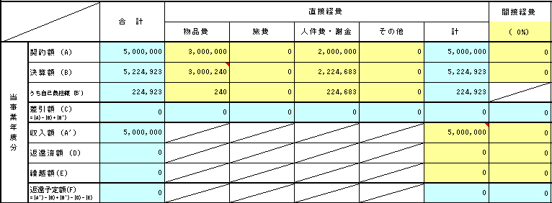
【マッチング係数】 契約書の「マッチングファンド計画」の表に記載されている数値を記入してください。
【過年度マッチング超過額】 契約書の「マッチングファンド計画」の表に記載されている「自己資金繰越」の金額を記入してください。
※ＪＳＴから認定されておらず、契約書に記載がない場合は計上できません。
大学等 | ○○大学 | 7,000,000 | - | - | -
 |  |  | - | - | -
 |  |  | - | - | -
 |  |  | - | - | -
合計 |  | 12,000,000 | 6,555,230 |  | 13,110,460

過年度マッチング超過額
年度末報告のとき
②
※ 収入額（A'） － 返還済額（D） － 返還予定額（F） と計算
【委託研究費】 経理様式１「委託研究実績報告書（兼収支決算報告書） 」を参照し、以下の式で計算した金額を記入してください。 収入額（A'） － 返還済額（D） － 返還予定額（F）
※計算時の注意点 企業等：「合計」欄の金額（右図②）で計算 大学等：「直接経費計」欄の金額（右図③）で計算 大学等の間接経費はマッチング対象外となります。
機関名 |  | 委託研究費 | 自己資金 | ﾏｯﾁﾝｸﾞ 係数 | 企業負担額
企業等 | □□株式会社 | 5,000,000 | 6,554,098 | 2 | 13,108,196
経理様式１ 「 令和5年度 委託研究実績報告書（兼収支決算報告書） 」 ★大学等
○○大学

【自己資金】 経理様式５３「自己資金支出実績報告書」の決算額（B）に記載されている金額（右図④）を記入してください。
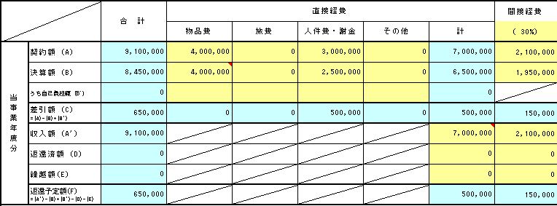
大学等 | ○○大学 | 6,500,000 | - | - | -
 |  |  | - | - | -
 |  |  | - | - | -
 |  |  | - | - | -
合計 |  | 11,500,000 | 6,554,098 |  | 13,108,196

過年度マッチング超過額

【過年度マッチング超過額】 契約書の「マッチングファンド計画」の表に記載されている「自己資金繰越」の金額を記入してください。
※ＪＳＴから認定されておらず、契約書に記載がない場合は計上できません。
マッチング過不足 (企業負担額合計) + (過年度ﾏｯﾁﾝｸﾞ超過額) - (委託研究費合計) |  | 1,608,196
 |  | OK
※ 収入額（A'） － 返還済額（D） － 返還予定額（F） と計算
③

備考 |  |  |  |  | JST使用欄
経理様式５３ 「 令和5年度 自己資金支出実績報告書 」

□□株式会社

④

